מ"ר אקו' נחלה
גודל חלקת מגורים (להיוון) | 2,500 | לפי שומת חכמון |  |  | גודל חלקת מגורים (להיוון) | 3,000
 | מ"ר | מקדם | אקו' |  |  | מ"ר | מקדם | אקו'
עיקרי | 655 | 1.00 | 655 |  | עיקרי | 655 | 1.00 | 655
מרחבים מוגנים | 36 | 0.90 | 32.4 |  | מרחבים מוגנים | 36 | 0.90 | 32.4
יתרת ש"ש | 150 | 0.50 | 75 |  | יתרת ש"ש | 150 | 0.50 | 75
 |  | 0.50 | 0 |  | 0 | - | 0.50 | 0
סה"כ תכסית | 841 |  |  |  | סה"כ תכסית | 841
סה"כ חצר | 1,659 |  |  |  | סה"כ חצר | 2,159
חצר אפקטיבית | 1,000 | 0.25 | 250 |  | חצר אפקטיבית | 1,000 | 0.25 | 250
יתרת חצר | 659 | 0.20 | 131.8 |  | יתרת חצר | 659 | 0.20 | 131.8
 |  |  |  |  | חצר רחוקה מאוד | 500 | 0.10 | 50
סה"כ מ"ר אקו' | 5,000 |  | 1144 |  | סה"כ מ"ר אקו' | 5,500 |  | 1194
סה"כ מ"ר אקו' מעוגל |  |  | 1144 |  | סה"כ מ"ר אקו' מעוגל |  |  | 1194
עלויות פיתוח |  |  | 247,000 |  | עלויות פיתוח |  |  | 263,000

פוטנציאל | 2,500 | לפי ברנס
 | מ"ר | מקדם | אקו'
עיקרי | 85 | 1.00 | 85
ממ"ד | 12 | 0.90 | 10.8
ש"ש עיליים | 48 | 0.50 | 23.75
ש"ש תת"ק | 180 | 0.30 | 54

 |  |  |  |  |  |  | 949
הפסד חצר שולית | -145 | 0.20 | -29 |  |  |  | 1086

דחיה למימוש
סה"כ מ"ר אקו' מעוגל |  |  | 0

דמי היתר שנרכשו
גודל בית ראשון בהיתר |  |  | -
שטח פטור |  |  | 160
שטח שנרכש |  |  | -
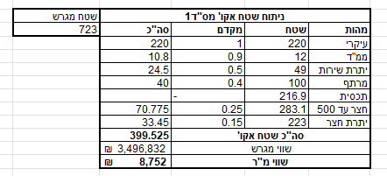
גודל בית שני בהיתר |  |  | 173
שטח פטור |  |  | 160
שטח שנרכש |  |  | 13

סה"כ שטח שנרכש |  |  | 13

סה"כ שטח אקו' לחישוב דמי רכישה |  |  | 1,131

מגרש מפוצל הרחבת אביגדור רק במקום 180 220 עיקרי |  |  |  |  |  |  |  |  |  |  |  |  | תחשיבי פיצול | סעיף | מ"ר בנוי | פטור | זכויות חוזיות | עלות לרמ"י ליח' | סה"כ רמ"י | עלות ליח' | היטל השבחה | עלות ליח' | מס רכישה
גודל מגרש | 822 | לפי שומת זיו כהן בשפיר |  |  | חלק ה29.25% |  |  |  | שויי מ"ר |  |  |  | הסדרה | בית 1 | 300 | 160 | 140 | ₪ 3,000 | ₪ 420,000 | ₪ - | ₪ - | 0% | ₪ -
מגורים עיקרי בהרחבה | 220 | 1.00 | 220 |  | מגורים עיקרי בהרחבה | 160 | 1 | 160 |  |  |  |  |  | בית 2 | 197 | 160 | 37 | ₪ 3,000 | ₪ 111,000 | ₪ - | ₪ - | 0% | ₪ -
ממד | 12 | 0.90 | 10.8 |  | חצר | 340 | 0.25 | 85 |  |  |  |  |  | בית שלישי | 130 | 0 | 130 | ₪ 3,000 | ₪ 390,000 | ₪ - | ₪ - | 0% | ₪ -
יתרת שירות | 49 | 0.50 | 24.5 |  | מ"ר אקו' שנכלל בהנחה |  |  | 245 | 9,300 | 2,278,500 | 29.25% | 666,461 |  | יח"ד הורים | 55 | 0 | 55 | ₪ 3,000 | ₪ 165,000 | ₪ - | ₪ - | 0% | ₪ -
מרתף | 100 | 0.40 | 40 |  | מ"ר אקו' שלא נכלל בהנחה |  |  | 162 | 9,300 | 1,506,135 | 33.00% | 497,025 |  | סה"כ |  |  | 362 | ₪ 3,000 | ₪ 1,086,000 | ₪ - | ₪ - | 0% | ₪ -
תכסית | 247 | - | 0 |  |  |  |  |  |  |  |  | 1,163,486 | היוון | היוון | 3.75% |  | 375 | ₪ 240,000 | ₪ 240,000 | ₪ - | ₪ - | 6% | ₪ 14,400
חצר עד 500 | 253 | 0.25 | 63.35 |  |  |  |  |  |  |  |  |  |  | חוזה חכירה לאחר הסדרה והיוון |  |  | 737 |  |  |  |  |  | ₪ -
יתרת חצר | 322 | 0.15 | 48.3 |  |  |  |  |  |  |  |  |  | פיצול | פיצול בית 1 |  |  | -160 | ₪ 950,000 | ₪ 950,000 | ₪ 450,000 | ₪ 450,000 | 6% | ₪ 57,000
סה"כ חצר |  |  |  |  |  |  |  |  |  |  |  |  |  | חוזה חכירה לאחר פיצול |  |  | 577
 |  |  |  |  |  |  |  |  |  |  |  |  | רכישת דמי היתר בעקבות פיצול | מצב בנוי לאחר פיצול |  |  | -382 |  |  |  | ₪ - | 0% | ₪ -
סה"כ מ"ר אקו' |  |  | 407 |  |  |  |  |  |  |  |  |  |  | יתרת זכויות / רכישת דמי היתר |  |  | 195 | ₪ - | ₪ - |  | ₪ - | 0% | ₪ -
הוצאות פיתוח |  |  | 100,000 |  |  |  |  |  |  |  |  |  |  |  |  |  |  | סה"כ רמ"י | ₪ 2,276,000 | סה"כ היטל השבחה | ₪ 450,000 | סה"כ מס רכישה | ₪ 71,400

לפי שומת הררי 2021 | 2500 |  |  |  | לפי שומת הררי 2021 | 3000
היוון 3.75% | מ"ר | מקדם | אקו' |  | היוון 3.75% | מ"ר | מקדם | אקו'
בית 1 | 160 | 1 | 160 |  | בית 1 | 160 | 1 | 160
בית 2 | 160 | 1 | 160 |  | בית 2 | 160 | 1 | 160
הורים | 55 | 1 | 55 |  | הורים | 55 | 1 | 55
סה"כ תכסית | 375 |  |  |  | סה"כ תכסית | 375
חצר גרעינית | 1125 | 0.25 | 281.25 |  | חצר גרעינית | 1125 | 0.25 | 281.25
יתרת חצר עד 2500 | 1000 | 0.15 | 150 |  | יתרת חצר עד 2500 | 1000 | 0.15 | 150
 |  |  |  |  | שולית רחוקה מאוד | 500 | 0.10 | 50.00
סה"כ מ"ר אקו' | 2875 |  | 806 |  | סה"כ מ"ר אקו' | 3375 |  | 856
סה"כ מ"ר אקו' מעוגל |  |  | 806 |  | סה"כ מ"ר אקו' מעוגל |  |  | 856
עלויות פיתוח |  |  | 175,000 |  | עלויות פיתוח |  |  | 190,000

היטל השבחה פיצול בית שני |  |  |  | שטח מגרש\
מצב קודם |  |  |  | 822
מהות | שטח | מקדם | סה"כ
עיקרי | 150 | 1 | 150
ממ"ד | 12 | 0.9 | 10.8
שירות | 63 | 0.5 | 31.5
חצר עד 500 | 275 | 0.25 | 68.75
יתרת חצר | 322 | 0.15 | 48.3
סה"כ שטח אקו' |  |  | 309.35
מקדם אי סחירות |  |  | 0.7
סה"כ מצב קודם |  |  | 216.545

שטח אקו' מצב חדש |  |  | 407
מקדם הפחתה בגין מגרש משולש 5% |  |  | 386.60

השבחה |  |  | 170
היטל השבחה |  |  | 85.03
שווי מ"ר |  |  | 9,300
סה"כ היטל השבחה |  |  | ₪ 790,767

ניתוח איזור לעסקאות דמה
שומת
שווי מ"ר אקו'
אחוז שנתי
שנים להיוון
שווי עדכני
שווי לשומה | ₪ 9,000

תחשיב לפי מכירות בהרחבה
תאריך | גו"ח | מחיר עסקה | שטח המגרש | שטח בנוי | שנת בניה | התאמה למועד קובע | בניכוי יזמי 5% | עלויות בניה למ"ר | יתרה לקרע כולל | שטח אקו' | שווי מתואם כולל מעמ ופיתוח

 | מס"ד | גוש חלקה | יום מכירה | תמורה מוצהרת בש"ח | בניכוי יזמות 5% | מהות | חלק נמכר | ישוב | שנת בניה | שטח מגרש | שטח | תרומת הבנוי | שווי יתרת מגרש | שווי מ"ר
 | 1 | 002934-0078 | 2025-07-27 | 5,400,000 | 5,142,857 | קוטג' חד משפחתי | 1 | ניר בנים | 0 | 723 | 193.65 | ₪ 1,646,025 | ₪ 3,496,832 | ₪ 8,752
 | 2 | 002934-0081 | 2024-07-28 | 5,450,000 | 5,190,476 | קוטג' חד משפחתי | 1 | ניר בנים | 1995 | 719 | 197 | ₪ 1,674,500 | ₪ 3,515,976 | ₪ 8,807
 | ממוצע\ |  |  |  |  |  |  |  |  |  |  |  |  | ₪ 8,780
 | בהתאמה לבעלות / 0.97 |  |  |  |  |  |  |  |  |  |  |  |  | ₪ 9,051
 | מקדם התאמה לנחלה |  |  |  |  |  |  |  |  |  |  |  |  | 0.9
 | שווי לנחלה |  |  |  |  |  |  |  |  |  |  |  |  | ₪ 8,146
 | לשומה |  |  |  |  |  |  |  |  |  |  |  |  | ₪ 9,000

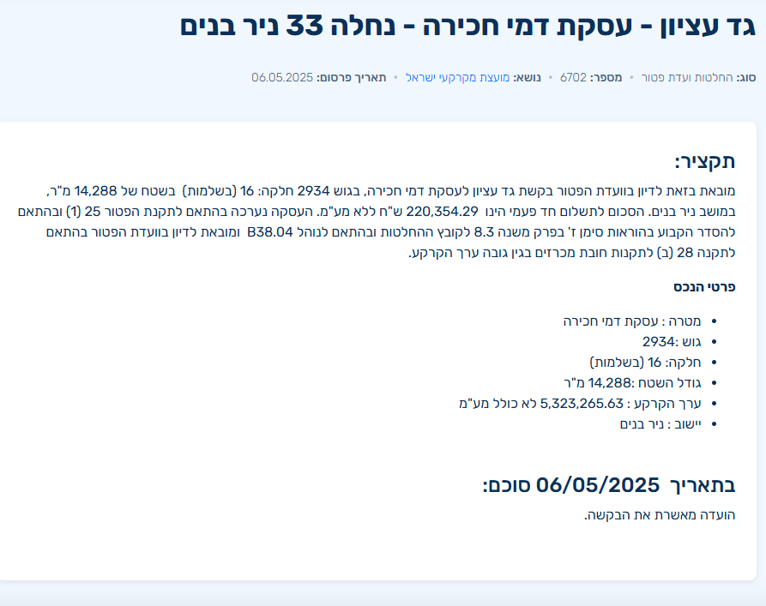

 |  | ניתוח שטח אקו' מס"ד1 |  |  |  | שטח מגרש |  | ניתוח שטח אקו' מס"ד1 |  |  |  | שטח מגרש
 |  | מהות | שטח | מקדם | סה"כ | 723 |  | מהות | שטח | מקדם | סה"כ | 719
 |  | עיקרי | 220 | 1 | 220 |  |  | עיקרי | 220 | 1 | 220
 |  | ממ"ד | 12 | 0.9 | 10.8 |  |  | ממ"ד | 12 | 0.9 | 10.8
 |  | יתרת שירות | 49 | 0.5 | 24.5 |  |  | יתרת שירות | 49 | 0.5 | 24.5
 |  | מרתף | 100 | 0.4 | 40 |  |  | מרתף | 100 | 0.4 | 40
 |  | תכסית | 216.9 | - |  |  |  | תכסית | 215.7 | -
 |  | חצר עד 500 | 283.1 | 0.25 | 70.775 |  |  | חצר עד 500 | 284.3 | 0.25 | 71.075
 |  | יתרת חצר | 223 | 0.15 | 33.45 |  |  | יתרת חצר | 219 | 0.15 | 32.85
 |  | סה"כ שטח אקו' |  |  | 399.525 |  |  | סה"כ שטח אקו' |  |  | 399.225
 |  | שווי מגרש |  |  | ₪ 3,496,832 |  |  | שווי מגרש |  |  | ₪ 3,515,976
 |  | שווי מ"ר |  |  | ₪ 8,752 |  |  | שווי מ"ר |  |  | ₪ 8,807

 |  |  |  | שומה בניר בנים מועד קובע 03/2023

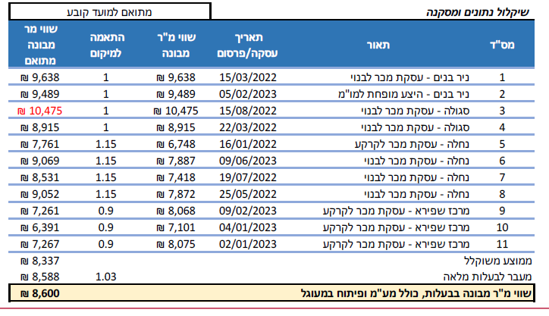

 |  |  | שווי בהרחבה | 8600
 |  |  | מקדם זמן | 1.1842937687
 |  |  | שווי מתואם | ₪ 10,185
 |  |  | מקדם לנחלה | 0.85
 |  |  | שווי לנחלה | 8,657
 |  |  | לשומה | 9,000

